2.28
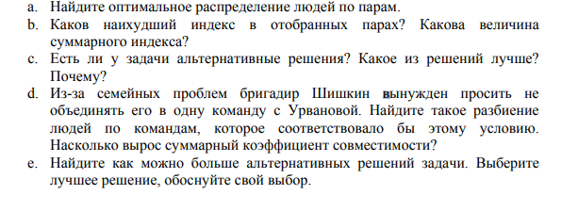
 | Федина | Урванова | Тулеев | Сажин | Ремеева | Павлов | Ольгерд | Ненашев | a
Яров | 13 | 10 | 7 | 9 | 9 | 12 | 13 | 10 | 82
Юмашев | 10 | 10 | 11 | 12 | 10 | 11 | 11 | 11 | b
Энеев | 13 | 15 | 15 | 14 | 12 | 16 | 16 | 16 | 14
C. Есть
Щукин | 13 | 18 | 14 | 14 | 11 | 9 | 18 | 14
Шишкин | 8 | 6 | 7 | 8 | 12 | 11 | 9 | 8
d.Оно уменьшилось.....
Чубайс | 16 | 15 | 17 | 17 | 11 | 11 | 16 | 13
Цетлин | 7 | 6 | 12 | 8 | 11 | 6 | 9 | 7 | 79
Хрюкин | 17 | 15 | 12 | 14 | 12 | 17 | 14 | 15

2.40
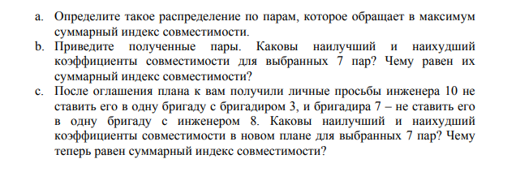
 | Инж 1 | Инж 2 | Инж 3 | Инж 4 | Инж 5 | Инж 6 | Инж 7 | Инж 8 | Инж 9 | Инж 10
Бр 1 | 7 | 12 | 11 | 10 | 8 | 7 | 10 | 9 | 12 | 15 | a | лучший | худший
Бр 2 | 10 | 11 | 13 | 16 | 13 | 9 | 14 | 13 | 16 | 18 | 121 | 17 | 13
Бр 3 | 7 | 13 | 10 | 7 | 13 | 12 | 13 | 12 | 12 | 18
Бр 4 | 9 | 11 | 15 | 9 | 15 | 7 | 16 | 11 | 11 | 19
Бр 5 | 5 | 11 | 14 | 8 | 11 | 8 | 17 | 18 | 17 | 16
Бр 6 | 14 | 11 | 10 | 13 | 7 | 16 | 8 | 10 | 14 | 12
Бр 7 | 7 | 12 | 10 | 11 | 10 | 15 | 11 | 16 | 13 | 18
Бр 8 | 8 | 14 | 15 | 16 | 8 | 13 | 15 | 17 | 12 | 17

 | Инж 1 | Инж 2 | Инж 3 | Инж 4 | Инж 5 | Инж 6 | Инж 7 | Инж 8 | Инж 9 | Инж 10
Бр 1 | 7 | 12 | 11 | 10 | 8 | 7 | 10 | 9 | 12 | 15 | с
Бр 2 | 10 | 11 | 13 | 16 | 13 | 9 | 14 | 13 | 16 | 18 | 119
Бр 3 | 7 | 13 | 10 | 7 | 13 | 12 | 13 | 12 | 12 | 18
Бр 4 | 9 | 11 | 15 | 9 | 15 | 7 | 16 | 11 | 11 | 19
Бр 5 | 5 | 11 | 14 | 8 | 11 | 8 | 17 | 18 | 17 | 16
Бр 6 | 14 | 11 | 10 | 13 | 7 | 16 | 8 | 10 | 14 | 12
Бр 7 | 7 | 12 | 10 | 11 | 10 | 15 | 11 | 16 | 13 | 18
Бр 8 | 8 | 14 | 15 | 16 | 8 | 13 | 15 | 17 | 12 | 17

